상품제안서
선물세트4종 손악력기 손완력기 쿨토시 쿨스카프 | 상품코드: F27036

 |  |  |  |  |  |  | 02-412-0044 | www.easy1.co.kr
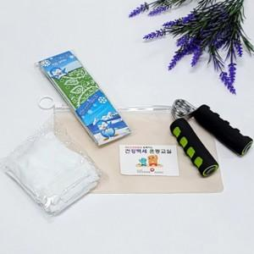

【상세/제작정보】 | 인쇄 별도 문의. 기본수량 미만 인쇄시 비용 추가. 스티커 제작및 부착 비용 별도 문의.

【인쇄/포장옵션】 | 실크 / 포장불가능

【공급단가】 | 수량 | 100~ | 300~ | 500~ | 1,000~ | 3,000~
*VAT별도 | 단가 | 5,760원 | 5,660원 | 5,520원 | 5,420원 | 5,280원

【상품 URL】 | https://dev.easy1.co.kr:443/src/goods_detail.php?gdno=27036

